人口密度
 | 5. 人口密度（１㎢当たり人口）

 | 時点 2018(H30)年10月1日（毎年） |  |  |  |  |  |  | 平 均 値 |  |  |  | 1,706.8
 | 単位 人 |  |  |  |  |  |  | 標準偏差 |  |  |  | 2,478.7
 | 市町村名 | 指標 | 順位 |  | #REF! | 備考 | 市町村名 | 指標 | 順位 |  | #REF! | 備考

 | 千葉県 | 1,215.4 |  | － |  |  | 八街市 | 912.7 |  | 19
 | 千葉市 | 3,595.9 |  | 10 |  |  | 印西市 | 795.8 |  | 22
 | 銚子市 | 719.2 |  | 24 |  |  | 白井市 | 1,756.6 |  | 13
 | 市川市 | 8,577.1 |  | 2 |  |  | 富里市 | 926.8 |  | 18
 | 船橋市 | 7,427.6 |  | 5 |  |  | 南房総市 | 161.0 |  | 51
 | 館山市 | 417.4 |  | 33 |  |  | 匝瑳市 | 351.6 |  | 35
 | 木更津市 | 974.7 |  | 17 |  |  | 香取市 | 283.5 |  | 41
 | 松戸市 | 7,993.4 |  | 4 |  |  | 山武市 | 340.8 |  | 37
 | 野田市 | 1,475.5 |  | 15 |  |  | いすみ市 | 233.8 |  | 43
 | 茂原市 | 881.7 |  | 20 |  |  | 大網白里市 | 834.2 |  | 21
 | 成田市 | 621.0 |  | 29 |  |  | 酒々井町 | 1,086.1 |  | 16
 | 佐倉市 | 1,654.3 |  | 14 |  |  | 栄町 | 630.2 |  | 28
 | 東金市 | 665.9 |  | 25 |  |  | 神崎町 | 298.1 |  | 38
 | 旭市 | 496.3 |  | 32 |  |  | 多古町 | 195.3 |  | 45
 | 習志野市 | 8,249.8 |  | 3 |  |  | 東庄町 | 293.1 |  | 39
 | 柏市 | 3,698.1 |  | 9 |  |  | 九十九里町 | 630.3 |  | 27
 | 勝浦市 | 189.2 |  | 47 |  |  | 芝山町 | 165.8 |  | 50
 | 市原市 | 737.3 |  | 23 |  |  | 横芝光町 | 341.6 |  | 36
 | 流山市 | 5,361.6 |  | 6 |  |  | 一宮町 | 516.6 |  | 30
 | 八千代市 | 3,830.3 |  | 8 |  |  | 睦沢町 | 194.8 |  | 46
 | 我孫子市 | 3,034.6 |  | 11 |  |  | 長生村 | 498.4 |  | 31
 | 鴨川市 | 170.6 |  | 48 |  |  | 白子町 | 388.9 |  | 34
 | 鎌ケ谷市 | 5,189.6 |  | 7 |  |  | 長柄町 | 149.3 |  | 52
 | 君津市 | 262.0 |  | 42 |  |  | 長南町 | 117.7 |  | 53
 | 富津市 | 213.6 |  | 44 |  |  | 大多喜町 | 71.3 |  | 54
 | 浦安市 | 9,794.8 |  | 1 |  |  | 御宿町 | 283.6 |  | 40
 | 四街道市 | 2,652.4 |  | 12 |  |  | 鋸南町 | 167.3 |  | 49
 | 袖ケ浦市 | 658.5 |  | 26

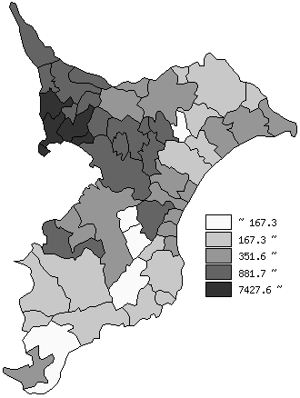
 | 千葉県の推移
平成26年 | 1201.7
平成27年 | 1206.5
平成28年 | 1209.9
平成29年 | 1212.9
平成30年 | 1215.4

《備 考》 ・資料出所 統計課「千葉県毎月常住人口調査」 国土交通省国土地理院「全国都道府県市区町村別面積調」 ・算出方法 人口÷総面積

